Dimensionamento
 |  |  |  | Transfomação de Wh para GWh = | 1000000000 |  | Meses = | 11 | 10 | 4 | 3
Itaipu |  |  |  |  |  |  |  |  |  |  |  |  |  |  |  |  |  |  |  |  | Itaipu
Informações da hidrelétrica |  |  |  |  |  | FVF |  |  |  |  |  |  |  |  |  |  |  |  |  |  | FVF
Mínimo (GWh) | Máximo (GWh) | Geração (GWh) | Capacidade (%) | Geração de 100% em (GWh) | Valor de Geração (Máximo - Mínimo) (GWh) | Fator de FvF poderia ser gerado (fevereiro de 2021) | Outubro (horas ao mês) | Potência Instalada (GW) | Potência inst. FVF (W) | Horas/Mês | FC (2020 e 2021) | Geração (Energ.) = Pot. Inst. FVF*horas no mês*FC (Wh) | Geração de Wh para GWh | Dias dos meses | Meses | Geração 100% (GWh/dias) | Ano | Média de Geração (GWh) de 01/01/2013 até 31/10/2023 | Soma (GWh) de 01/01/2013 até 31/10/2023 | Média em (GWh) = (Soma / 6). OBS: os dois últimos meses foram divididos por 5 | Geração FVF [GWh] | Dias por mês | Mês | Geração 100% (GWh/dias) | Média de Geração (GWh) de 01/01/2013 até 31/10/2023 | Mês | Soma (GWh) de 01/01/2018 até 31/10/2023 | Média em (GWh) = (Soma / 6). OBS: os dois últimos meses foram divididos por 5
71 | 290 | 303 | 90.313 | 335.49987267 | 264.49987267 | 0.1991 | 24 | 55.353229672 | 55353229672.08 | 720 | 0.17 | 6.7752353119E+12 | 6775.24 | 30 | Nov | 10064.99618 | 2020 | 193.0526316 | 63542.50393 | 6354.250393 | 5946.80 | 31 | Jan | 10400.496053 | 178.7043 | Jan | 68746.746206 | 6249.7042005
 |  |  |  |  |  |  |  |  | 55353229672.08 | 744 | 0.1677 | 6.9063560423E+12 | 6906.36 | 31 | Dez | 10400.496053 |  | 163.4709677 | 60668.124368 | 6066.8124368 | 7406.00 | 28 | Fever | 9393.9964346 | 184.3787 | Fev | 64838.464802 | 5894.4058911
 |  |  |  |  |  |  |  |  | 55353229672.08 | 744 | 0.1444 | 5.9467967353E+12 | 5946.80 | 31 | Jan | 10400.496053 | 2021 | 178.7043011 | 68746.746206 | 6249.7042005 | 6506.88 | 31 | Març | 10400.496053 | 186.1774 | Mar | 71088.867245 | 6462.624295
 |  |  |  |  |  |  |  |  | 55353229672.08 | 672 | 0.1991 | 7.4059964346E+12 | 7406.00 | 28 | Fever | 9393.9964346 |  | 184.3786982 | 64838.464802 | 5894.4058911 | 5324.54 | 30 | Abril | 10064.99618 | 163.2722 | Abr | 64073.261341 | 5824.8419401
 |  |  |  |  |  |  |  |  | 55353229672.08 | 744 | 0.158 | 6.5068828544E+12 | 6506.88 | 31 | Març | 10400.496053 |  | 186.1774194 | 71088.867245 | 6462.624295 | 5794.42 | 31 | Maio | 10400.496053 | 156.2796 | Mai | 64022.383405 | 5820.2166732
 |  |  |  |  |  |  |  |  | 55353229672.08 | 720 | 0.1336 | 5.3245378686E+12 | 5324.54 | 30 | Abril | 10064.99618 |  | 163.2722222 | 64073.261341 | 5824.8419401 | 4001.37 | 30 | Jun | 10064.99618 | 146.9778 | Jun | 60441.629657 | 5494.6936052
 |  | x | 100 |  |  |  |  |  | 55353229672.08 | 744 | 0.1407 | 5.7944203647E+12 | 5794.42 | 31 | Maio | 10400.496053 |  | 156.2795699 | 64022.383405 | 5820.2166732 | 6424.52 | 31 | Julh | 10400.496053 | 141.3925 | Jul | 62259.784658 | 5659.9804235
 |  |  |  |  |  |  |  |  | 55353229672.08 | 720 | 0.1004 | 4.0013742665E+12 | 4001.37 | 30 | Jun | 10064.99618 |  | 146.9777778 | 60441.629657 | 5494.6936052 | 4921.34 | 31 | Agost | 10400.496053 | 156.2151 | Ago | 62752.949411 | 5704.8135828
 |  |  |  |  |  |  |  |  | 55353229672.08 | 744 | 0.156 | 6.4245172487E+12 | 6424.52 | 31 | Julh | 10400.496053 |  | 141.3924731 | 62259.784658 | 5659.9804235 | 5918.37 | 30 | Setembr | 10064.99618 | 167.4778 | Set | 61710.539526 | 5610.0490478
 |  |  |  |  |  |  |  |  | 55353229672.08 | 744 | 0.1195 | 4.9213449437E+12 | 4921.34 | 31 | Agost | 10400.496053 |  | 156.2150538 | 62752.949411 | 5704.8135828 | 4612.47 | 31 | Out | 10400.496053 | 189.8925 | Out | 71375.970584 | 6488.7245986
 |  |  |  |  |  |  |  |  | 55353229672.08 | 720 | 0.1485 | 5.9183673165E+12 | 5918.37 | 30 | Setembr | 10064.99618 |  | 167.4777778 | 61710.539526 | 5610.0490478 | 6775.24 | 30 | Nov | 10064.99618 | 193.0526 | Nov | 63542.503926 | 6354.2503926
 |  |  |  |  |  |  |  |  | 55353229672.08 | 744 | 0.112 | 4.6124739221E+12 | 4612.47 | 31 | Out | 10400.496053 |  | 189.8924731 | 71375.970584 | 6488.7245986 | 6906.36 | 31 | Dez | 10400.496053 | 163.471 | Dez | 60668.124368 | 6066.8124368
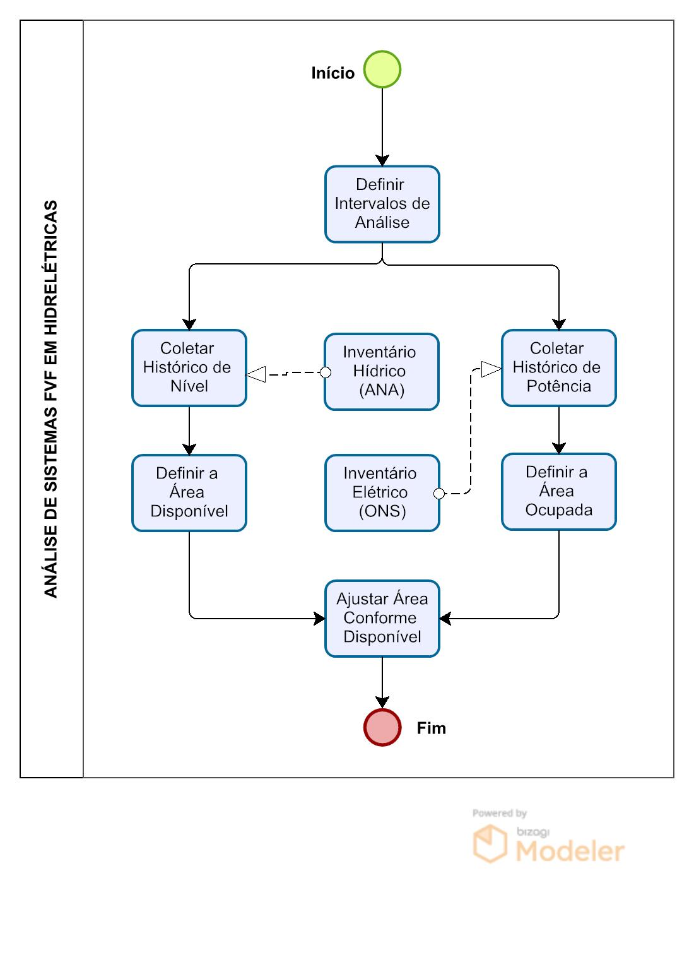
 |  |  |  |  |  |  |  |  |  |  |  |  | Compl. Gáfico |  | Compl. Gáfico | Compl. Gáfico |  |  | 775521.22513 | Compl. Gáfico | Compl. Gáfico |  |  | Compl. Gáfico | Ger. Med. Gráfico | Compl. Gáfico |  | Compl. Gáfico
 |  |  |  |  |  |  |  |  |  |  |  |  |  |  |  |  |  |  | Soma do Total Gerado

Belo Monte
Informações da hidrelétrica |  |  |  |  |  | FVF
Mínimo (GWh) | Máximo (GWh) | Geração (GWh) | Capacidade (%) | Geração de 100% em (GWh) | Valor de Geração (Máximo - Mínimo) (GWh) | Fator de FvF poderia ser gerado (outubro de 2017) | Outubro (horas ao mês) | Potência Instalada (GW) | Potência inst. FVF (W) | Horas/Mês | FC (2017) | Geração (Energ.) = Pot. Inst. FVF*horas no mês*FC (Wh) | Geração de Wh para GWh | Dias dos meses | Meses | Geração 100% (GWh/dias) | Ano | Média de Geração (GWh) de 01/01/2020 até 20/11/2023 | Soma (GWh) de 01/01/2020 até 31/30/2023 | Média em (GWh) = (Soma / 4). OBS: os dois últimos meses foram divididos por 3
6 | 267 | 267 | 99.523 | 268.27969414 | 262.27969414 | 0.1827 | 24 | 59.815657303 | 59815657302.74 | 744 | 0.1604 | 7139425953776.9980 | 7139.4259538 | 31 | Jan | 8316.6705184 | 2017 | 118.75268817 | 16637 | 4159.25
 |  |  |  |  |  |  |  |  | 59815657302.74 | 672 | 0.1558 | 6263553828986.8820 | 6263.553829 | 28 | Fev | 7511.8314359 |  | 149.56804734 | 18191 | 4547.75
 |  |  |  |  |  |  |  |  | 59815657302.74 | 744 | 0.1464 | 6515634099048.4270 | 6515.634099 | 31 | Mar | 8316.6705184 |  | 175.87634409 | 25890 | 6472.5
 |  |  |  |  |  |  |  |  | 59815657302.74 | 720 | 0.1364 | 5872615783043.9760 | 5872.615783 | 30 | Abr | 8048.3908242 |  | 159.06111111 | 22258 | 5564.5
 |  |  |  |  |  |  |  |  | 59815657302.74 | 744 | 0.1323 | 5887569697369.6610 | 5887.5696974 | 31 | Mai | 8316.6705184 |  | 139.35483871 | 19345 | 4836.25
 |  |  |  |  |  |  |  |  | 59815657302.74 | 720 | 0.1256 | 5411180712422.8410 | 5411.1807124 | 30 | Jun | 8048.3908242 |  | 82.85 | 10037 | 2509.25
 |  | x | 100 |  |  |  |  |  | 59815657302.74 | 744 | 0.1393 | 6197329351258.8490 | 6197.3293513 | 31 | Jul | 8316.6705184 |  | 31.52688172 | 3889 | 972.25
 |  |  |  |  |  |  |  |  | 59815657302.74 | 744 | 0.1533 | 6823257479462.5170 | 6823.2574795 | 31 | Ago | 8316.6705184 |  | 11.940860215 | 1457 | 364.25
 |  |  |  |  |  |  |  |  | 59815657302.74 | 720 | 0.1673 | 7205650431505.0310 | 7205.6504315 | 30 | Set | 8048.3908242 |  | 7.9888888889 | 994 | 248.5
 |  |  |  |  |  |  |  |  | 59815657302.74 | 744 | 0.1827 | 8128520572747.3000 | 8128.5205727 | 31 | Out | 8316.6705184 |  | 7.8655913978 | 985 | 246.25
 |  |  |  |  |  |  |  |  | 59815657302.74 | 720 | 0.1841 | 7927710866088.1045 | 7927.7108661 | 30 | Nov | 8048.3908242 |  | 17.871345029 | 1872 | 624
 |  |  |  |  |  |  |  |  | 59815657302.74 | 744 | 0.1760 | 7831578559708.6990 | 7831.5785597 | 31 | Dez | 8316.6705184 |  | 74.361290323 | 7263 | 2421
 |  |  |  |  |  |  |  |  |  |  |  |  | Compl. Gáfico |  | Compl. Gáfico | Compl. Gáfico |  | Ger. Med. Gráfico | 128818 | Compl. Gáfico
Fator de Capacidade de Belém - 2017 |  |  |  |  |  |  |  |  |  |  |  |  |  |  |  |  |  |  | Soma do Total Gerado
kWh | Horas por mês | Mês | Potência (kW) | Fator de Capacidade
3342.00 | 744 | Jan | 28 | 0.1604
2932.00 | 672 | Fever | 28 | 0.1558
3050.00 | 744 | Març | 28 | 0.1464
2749.00 | 720 | Abril | 28 | 0.1364
2756.00 | 744 | Maio | 28 | 0.1323
Complementaridade FVF e UHE [GWh] - Belo Monte
2533.00 | 720 | Jun | 28 | 0.1256
Complementaridade FVF e UHE [GWh] - Itaipu
2901.00 | 744 | Julh | 28 | 0.1393
3194.00 | 744 | Agost | 28 | 0.1533
Geração Média das Hidrelétricas [GWh]
3373.00 | 720 | Setembr | 28 | 0.1673
3805.00 | 744 | Out | 28 | 0.1827
3711.00 | 720 | Nov | 28 | 0.1841
3666.00 | 744 | Dez | 28 | 0.1760

Usina | Mínimo (GWh) | Máximo (GWh)
UHE Itaipu | 71 (21.028%) | 303 (90.313%)
UHE Belo Monte | 6 (0.175%) | 267 (99.523%)

Itaipi (2013/01 até 2023/10) |  |  | Belo Monte (01/01/2020 até 31/10/2023) |  |  | Belo Monte (Média) |  |  | Itaipu (média)
Rótulos de Linha | Soma de Geração [GWh] |  | Rótulos de Linha | Soma de valor |  | Rótulos de Linha | Média de valor |  | Rótulos de Linha | Média de valor
jan | 68746.746206 |  | jan | 16637.00 |  | jan | 118.75 |  | Jan | 178.7043
fev | 64838.464802 |  | fev | 18191.00 |  | fev | 149.57 |  | Fever | 184.3787
mar | 71088.867245 |  | mar | 25890.00 |  | mar | 175.88 |  | Març | 186.1774
abr | 64073.261341 |  | abr | 22258.00 |  | abr | 159.06 |  | Abril | 163.2722
mai | 64022.383405 |  | mai | 19345.00 |  | mai | 139.35 |  | Maio | 156.2796
jun | 60441.629657 |  | jun | 10037.00 |  | jun | 82.85 |  | Jun | 146.9778
jul | 62259.784658 |  | jul | 3889.00 |  | jul | 31.53 |  | Jul | 141.3925
ago | 62752.949411 |  | ago | 1457.00 |  | ago | 11.94 |  | Agost | 156.2151
set | 61710.539526 |  | set | 994.00 |  | set | 7.99 |  | Setembro | 167.4778
out | 71375.970584 |  | out | 985.00 |  | out | 7.87 |  | Out | 189.8925
nov | 63542.503926 |  | nov | 1872.00 |  | nov | 17.87 |  | Novembro | 193.0526
dez | 60668.124368 |  | dez | 7263.00 |  | dez | 74.36 |  | Dezembr | 163.471
Total Geral | 775521.22513 |  | Total Geral | 128818

